报价
中科华讯-威海晶合大坝在线监测系统设备清单 |  |  |  |  |  |  |  |  |  | 联系人 | 孙峤容 | 15505285855
序号 | 项目 | 设备名称 | 型号 | 参数 | 单位 | 数量 | 单价 | 总价 | 备注
1 | 表面位移监测 | GNSS接收机（监测点） | MSCJ-FF-01 | GNSS接收机采用ZLAN1003芯片，承受温度可达 -40~85℃，支持自动协商，支持自动交叉线检测。 采用MXT906B定位模块，GPS/GLONASS/QZSS多系统联合定位，L1+L2双频，支持原始观测量输出，Smart Suppress抗干扰技术，–160 dBm 跟踪灵敏度，–146 dBm 捕获灵敏度，工业级标准 整个壳体采用铝合金外壳，具有良好的抗损、抗老化、耐腐蚀特性，两端做有防尘水处理，可选以太网网口和4G模式，模块化管理 方便拆卸维修。 工作电压 12vDC 工作温度 -40℃～+85℃ 工作湿度 10%-90% 存贮温度 -40℃～+85℃ 误差 厘米级 防尘防水 IP67 通信模式 4G/以太网 外观尺寸 170*135*70mm 单点定位精度 2.5m RTK定位精度 2.5cm+1ppm 首次定位时间：冷启动:≤32 冷启动:≤10s(AGSS辅助定位) 热启动:≤1s 重捕获:≤1s 数据更新率: 1Hz (默认) 配有专用测试软件 (必须提供计量院出具的精度检测报告，校准证书，GNSS嵌入式接收机系统软著证书) | 套 | 1 | 6800 | 6800 | 1个监测点+1个基准点（可多个监测点配 一个基准点） |  | 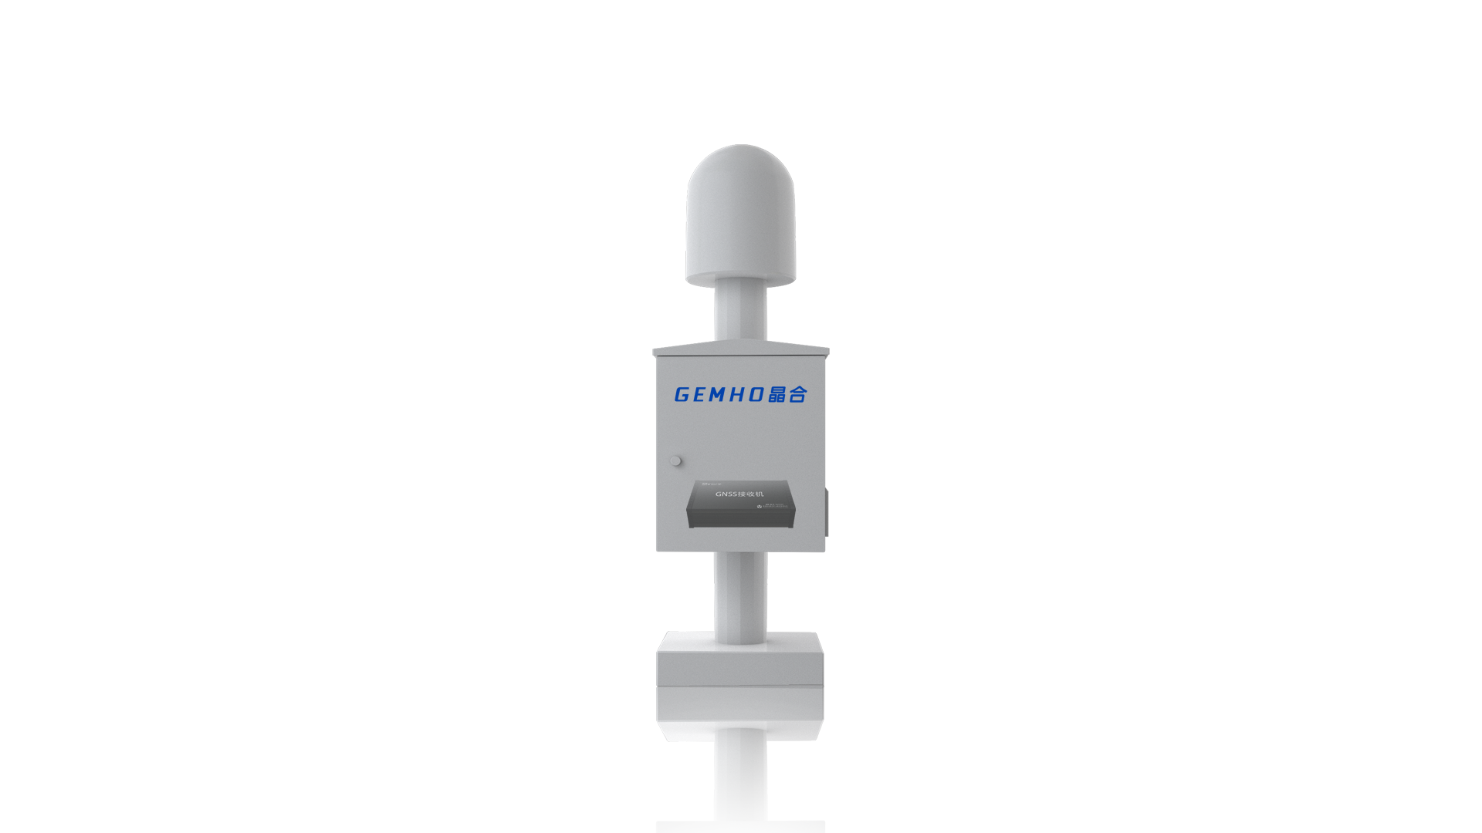
 |  | GNSS接收机（基准点） | MSCJ-FF-01 | GNSS接收机采用ZLAN1003芯片，承受温度可达 -40~85℃，支持自动协商，支持自动交叉线检测。 采用MXT906B定位模块，GPS/GLONASS/QZSS多系统联合定位，L1+L2双频，支持原始观测量输出，Smart Suppress抗干扰技术，–160 dBm 跟踪灵敏度，–146 dBm 捕获灵敏度，工业级标准 整个壳体采用铝合金外壳，具有良好的抗损、抗老化、耐腐蚀特性，两端做有防尘水处理，可选以太网网口和4G模式，模块化管理 方便拆卸维修。 工作电压 12vDC 工作温度 -40℃～+85℃ 工作湿度 10%-90% 存贮温度 -40℃～+85℃ 误差 厘米级 防尘防水 IP67 通信模式 4G/以太网 外观尺寸 170*135*70mm 单点定位精度 2.0m RTK定位精度 0.02 m +1ppm 首次定位时间：冷启动:≤32 冷启动:≤10s(AGSS辅助定位) 热启动:≤1s 重捕获:≤1s 数据更新率: 1Hz (默认) 配有专用测试软件 (必须提供计量院出具的精度检测报告，校准证书，GNSS嵌入式接收机系统软著证书) | 套 | 1 | 7000 | 7000
 |  | GNSS长期位移监测解算系统 | GH-GNS-13 | GNSS长期位移监测解算系统软著证书 | 套 | 1 | 7500 | 7500
 |  | 流量卡 | 配置 |  | 张 | 2 | 750 | 1500 | 与内部位移共用
 |  | 配电箱及辅件 | 400*500*300 |  | 个 | 2 | 1350 | 2700
 |  | 支架及预埋件 | 定制 |  | 套 | 2 | 650 | 1300
 |  | 合计 |  |  |  |  |  | 26800
2 | 内部位移监测 | 智能沉降仪 | MSCJ-TP-01 | 工业级标准设计。整体采用铸铝保护外壳，满足恶劣环境条件下长期稳定监测的防护要求。 精度指标 线性度：±0.25%FS（stangars class）±0.10%FS（precision class）； 重复性：±0.02%FS 测量范围 100mm—1500mm（可定制） 解析 本质无穷 信号输出 RS485； 拉力 <2200g 电源系统 DC12V 线经规格 7*7*0.6mm（包塑） 物理及环境参数 工作温度：0℃ ~70℃； 环境温度：-20℃ ~80℃； 防水防尘：IP5； 重量：750g； 侧头尺寸：150 mm *95 mm *80 mm （必须提供沉降仪嵌入式软件软著证书及沉降仪校准证书） | 套 | 1 | 1600 | 1600 |  | 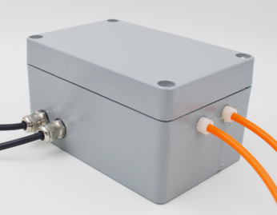
 |  | 钢丝绳 | 配置 |  | 米 | 18 | 2.5 | 45 | 沉降仪专用
 |  | 沉降管 | φ16mm（PVC管） |  | 米 | 14 | 1.5 | 21 | 沉降仪拉线专用
 |  | 智能轮滑式测斜仪 | GH-CX-13 | 工业级标准设计。整体采用304不锈钢材质，工业级设计，防护等级IP67。 精度指标 精度：0.01° 测量范围 倾角：0°~ 90°；-90°~ 90°；原始数据 通讯协议 标准Modbus-RTU协议； 03：读取数据； 06：写入设置数据 信号输出 RS485； 距离≤1000米； 最多连接32路 数据格式 9600bps，无校验，8位数据位，1位停止位 输出数据 0~9000； 实际值=输出值/100； 两位小数 读取间隔 ≥1秒 电源系统 DC12V 部件尺寸 导轮间距：300mm 测线 长度：5/9m（可定制） 物理及环境参数 工作温度：-20℃ ~60℃； 防水防尘：IP67； 重量：2.5kg； 侧头尺寸：600 mm *80 mm *30 mm （必须提供测斜仪软件软著证书，钻孔测斜仪终端管理系统软著证书，钻孔测斜装置专利证书及测斜仪校准证书） | 台 | 1 | 1760 | 1760 |  | 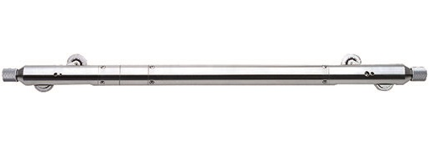 |  |  | 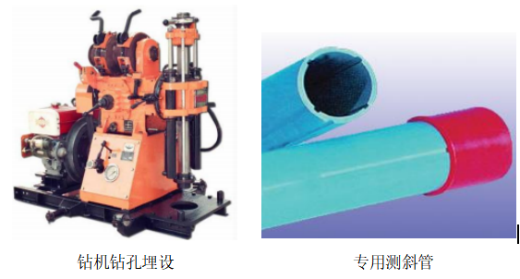
 |  | 测斜管 | 70mm |  | 米 | 15 | 24 | 360 | 按孔深15米计算
 |  | 流量卡 | 配置 |  | 个 | 1 | 750 | 750
 |  | 远程终端采控仪 | GH-RTU-13 | GH-RTU 支持超宽压交直流供电输入。电源输入电路采用独有的专用电路设计，能抵抗 GB/T 17626.5-2008 标准中最高等级 4 级(4KV)8/20uS的雷击测试。提供多重电源保护，抗静电、过流、防反接等保护。 集成先进的高安全性专用加密芯片，为用户的应用程序提供专业的加密绑定保护。每一个机器都有唯一不可篡改 ID 号，配合用户的应用程序进行多重加密绑定。支持纯硬件定时看门狗，适合无人值守 7X24 小时运行的应用环境。 GH-RTU 远程终端运行 LINUX 操作系统内核版本为3.10.107。 CPU：ARM926EJ,主频为 300MHz 内存：64MB DDR2 高性能内存 Nand Flash ：SLC Nand Flash 板载为 128MByte SLC Flash 网口 ：1 个 100M/10M 以太网接口 支持 AUTO MDI/MDIX 双级抗雷防护 ◆ 支持 GB/T 17626.5-2008 标准中 10/700uS 测试的 3 级 2KV 防护 ◆ ±15kV Human Body Model ◆ ±15kV IEC61000-4-2 Air Discharge RS485 接口 2 个全隔离 RS485 接口（支持收发指示灯）RS485 采用三级防护 ◆ 支持 GB/T 17626.5-2008 标准中 10/700uS 测试的最高等级 4KV 防护 ◆ ±15kV Human Body Model ◆ ±15kV IEC61000-4-2 Air Discharge RS232 接口 2 个全隔离 RS232 接口(2 个全隔离 RS232 接口与 RS485 为复用关系) ◆ ±15kV Human Body Model ◆ ±15kV IEC61000-4-2 Air Discharge 电源接口 支持电源接口 ◆ 标准 5.08mm 间距 3PIN 欧式端子接口 ◆输入电压:直流 DC 9~36V 交流 AC 9～24V 电源防护 ◆ GB/T 17626.5-2008 标准 4 级(4KV)8/20uS 雷击测试 ◆ 防反接保护 ◆ 过压保护 ◆ 抗脉冲群保护 ◆ 抗静电:±15kV Human Body Model ±15kV IEC61000-4-2 Air Discharge TF卡接口：板载 1 个自弹 TF 卡座 支持 TF 卡扩展存储（最大支持 16G） USB HOST 接口：板载 1 个 USB HOST 接口 支持扩展 USB 外设 RTC 时钟：内部集成一个高精度实时时钟 （可程序校准） 蜂鸣器：板载 1 个蜂鸣器 可用于警报或编程发出提示音 指示灯：1 个电源指示灯 1 个无线模块信号状态指示灯 2 个系统可编程指示灯 COM1/COM2 收发指示灯 ConsoleUART 接口：Console UART 口对外接口为 Type-C 座,内部集成 USB 转串口芯片, 方便用户直接使用串口进行调试与维护 FUN 按键：可编程按键 默认用于更新文件系统与恢复出厂默认 IP SIM 卡插口：支持 SIM 卡类型为：标准 SIM 卡 25mm*15mm（mini SIM 卡） SMA 天线接口：标准 SMA 母头接口，用于连接外置天线或者射频馈线 尺寸：116mm×111mm×27mm(L×W×H) 含挂耳 功耗：整机最大平均功耗≤5W 无线数据传输在极端情况下，瞬间峰值 功耗可能会达到 10W 用户提供的电源有效输出功率必须>10W 整机重量 370g（不含天线） GH-RTU 4G 制式支持：（全网通） 移动 2G GSM GPRS；3G TD-SCDMA；4G TD-LTE 联通 2G GSM GPRS；3G WCDMA；4G FDD-LTE 电信 2G CDMA；3G CDMA2000；4G FDD-LTE GH-RTU 环境参数： 工作温度及储运温度-40～85℃ 工作相对湿度 20％～90％无凝露 储运相对湿度 15％～95％无凝 | 台 | 1 | 2600 | 2600 | （必须提供相关设备的专利及软著证书） | 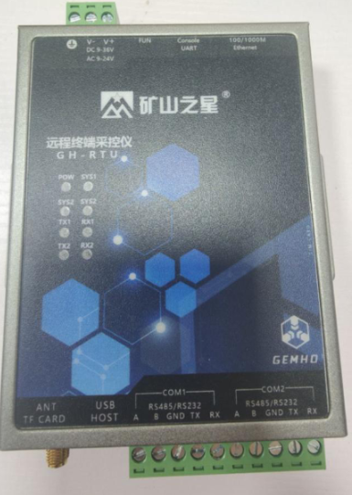
 |  | 合计 |  |  |  |  |  | 7136
3 | 降雨量监测 | 高精度翻斗式雨量计 | JD-01 | 承雨口尺寸 Φ200mm 刃口锐角 40°~45° 分辨率 0.1mm 雨强范围 ≤4mm/min（允许通过最大雨强8mm/min） 测量准确度 ≤±3% 环境温度 -10℃~50℃ 相对湿度 ＜95%（40℃） 尺寸 Φ216mm*460mm （必须提供雨量计专利证书，雨量计校准证书及雨量计水利部检测报告） | 台 | 1 | 2200 | 2200 |  |  |  | 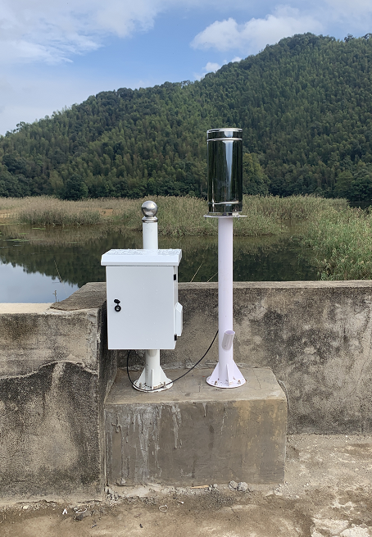
 |  | 流量卡 | 配置 |  | 个 | 1 | 750 | 750
 |  | 远程终端采控仪 | GH-RTU-13 |  | 台 | 1 | 2600 | 2600
 |  | 配电箱及辅件 | 400*500*300 |  | 个 | 1 | 1350 | 1350
 |  | 支架及预埋件 | 定制 |  | 套 | 1 | 650 | 650
 |  | 合计 |  |  |  |  |  | 7550
4 | 裂缝监测 | 裂缝计 | MSLF-CM-01 | 精度指标 线性度：±0.25%FS（stangars class）±0.10%FS（precision class）； 重复性：±0.02%FS； 精度：0.1mm 测量范围 0~100mm； 信号输出 RS485（标准Modbus-RTU协议）； 电源系统 DC12V 线经规格 7*7*0.6mm（包塑） 物理及环境参数 工作温度：-15℃ ~60℃； 环境温度：-25℃ ~70℃； 防水防尘：IP56； 尺寸：500 mm *115 mm *78 mm 配套裂缝计上位机程序（必须提供裂缝计校准证书） | 台 | 1 | 1600 | 1600 |  | 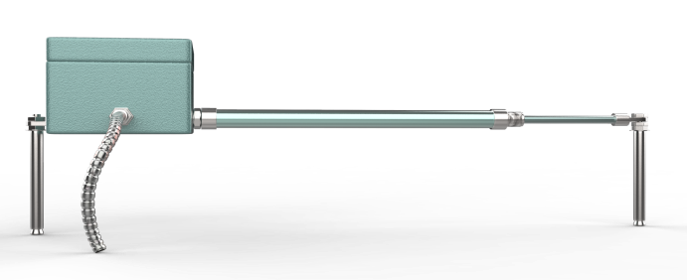
 |  | 流量卡 | 配置 |  | 张 | 1 | 750 | 750
 |  | 远程终端采控仪 | GH-RTU-13 |  | 台 | 1 | 2600 | 2600
 |  | 配电箱及辅件 | 400*500*300 |  | 个 | 1 | 1350 | 1350
 |  | 支架及预埋件 | 定制 |  | 套 | 1 | 650 | 650
 |  | 合计 |  |  |  |  |  | 6950
5 | 渗压监测 | 渗压计 | MSSY-OM-01 | 工业级标准设计。整体采用不锈钢材质，工业级设计，防护等级IP67。 量程（MPa） 0.05、0.1、0.5 分辨率 ≤0.05KPa 精度 0.1%F.S（量程≥0.1MP）； 0.5%F.S（0.01MP≤量程<0.1MP） 稳定性能 ±0.1% F.S/年 电源系统 12~36VDC； 最大功率：≤0.015Us(W) 负债特征：电流型负载≤{(Us－7.5)÷0.02}Ω 信号输出 4～20mA、RS485（标准Modbus-RTU协议）、（0～10VDC、0～5VDC、1～5VDC、0.5～2.5VDC定制） 测温精度 ±0.5℃ 温度漂移 ±0.01% F.S/℃(温度补偿范围内) 测线 长度：8/12/16/20m（可定制） 物理及环境参数 工作温度：-25℃~60℃； 防水防尘：IP68； 尺寸：206mm*φ28mm*φ19mm （必须提供渗压计软件软著证书，渗压计校准证书及渗压计水利部检测报告） | 台 | 1 | 1245 | 1245 |  | 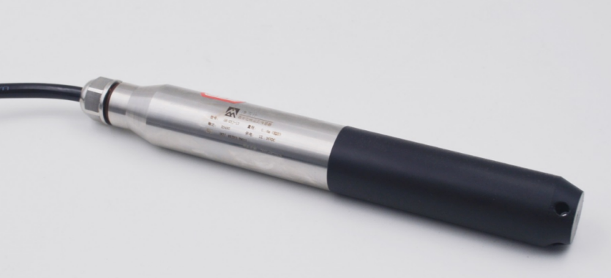
 |  | 测斜管 | 70mm |  | 米 | 15 | 24 | 360 | 按孔深15米计算
 |  | 流量卡 | 配置 |  | 个 | 1 | 750 | 750
 |  | 远程终端采控仪 | GH-RTU-13 |  | 台 | 1 | 2600 | 2600
 |  | 配电箱及辅件 | 400*500*300 |  | 个 | 1 | 1350 | 1350
 |  | 支架及预埋件 | 定制 |  | 套 | 1 | 650 | 650
 |  | 合计 |  |  |  |  |  | 6955
6 | 地下水位监测 | 水位计 | MSSY-OM-02 | 工业级标准设计。整体采用不锈钢材质，工业级设计，防护等级IP67。 量程（MPa） 0.05、0.1、0.5 分辨率 ≤0.05KPa 精度 0.1%F.S（量程≥0.1MP）； 0.5%F.S（0.01MP≤量程<0.1MP） 稳定性能 ±0.1% F.S/年 电源系统 12~36VDC； 最大功率：≤0.015Us(W) 负债特征：电流型负载≤{(Us－7.5)÷0.02}Ω 信号输出 4～20mA、RS485（标准Modbus-RTU协议）、（0～10VDC、0～5VDC、1～5VDC、0.5～2.5VDC定制） 测温精度 ±0.5℃ 温度漂移 ±0.01% F.S/℃(温度补偿范围内) 测线 长度：8/12/16/20m（可定制） 物理及环境参数 工作温度：-25℃~60℃； 防水防尘：IP68； 尺寸：206mm*φ28mm*φ19mm （必须提供水位计嵌入式软件软著证书，渗压计校准证书及渗压计水利部检测报告） | 台 | 1 | 1000 | 1000 | 10m量程，12m线长，0-5V通讯
 |  | 流量卡 | 配置 |  | 个 | 1 | 750 | 750
 |  | 远程终端采控仪 | GH-RTU-13 |  | 台 | 1 | 2600 | 2600
 |  | 配电箱及辅件 | 400*500*300 |  | 个 | 1 | 1350 | 1350
 |  | 支架及预埋件 | 定制 |  | 套 | 1 | 650 | 650
 |  | 合计
7 | 钢材应力监测 | 振弦式钢筋计 | MSGJ-RM-01 | 量程(KN)：0≈75、0~105、0~136、0~160. 测量精度(F. S)：士0.1% 工作温度 ("C)：- 20~+70 测温精度(°C)：士0.5 绝缘电阻MS：≥50 采用进口钢弦，温度性能稳定，使用寿命长，产品一致性好； 内置智能温度传感器，便于进行温度补偿，提高监测数据准确性和可靠性； 采用 IP68标准设计，防水性能优异； 使用标准水工电缆，系统更加可靠。 配套钢筋计上位机程序（必须提供钢筋计校准证书） | 台 | 1 | 370 | 370
 |  | 流量卡 | 配置 |  | 个 | 1 | 750 | 750
 |  | 振弦式采集仪 | GH-VW-13 | 采用当前最新32位微处理器配以高效率的FFT（快速傅里叶变换）算法对钢弦式传感器输出的频率信号实现精确频率计算。集成化程度高、抗干扰性能强，采用通用标准RS485接口及接口防雷保护等设计使采集仪可在环境恶劣的工况条件中安全稳定的运行。 ▼频率读数： 测量范围：400Hz～3800Hz 分辨率：0.01Hz 频率精度：±0.05Hz 时基精度：±30ppm ▼温度读数： 传感器类型：数字温度传感器/模拟温度传感器 测量范围：-55℃～125℃/-20℃～150℃ 分辨率:0.01℃ 温度精度:±0.5℃/ 0.5%F▪S ▼存储 Flash:32MB 数据容量:约100万条数据 ▼通信 通信方式:RS485 RS485参数:9600 band,8 bit,1 stop, no parity ▼物理： 操作温度范围：-20℃～60℃ 存储温度范围：-30℃～70℃ 电源：DC12V/2A 静态电流：130mA@25℃ 重量：2.75Kg L×W×H：310mm×220mm×105mm 采用升级版全隔离RS485接口，防雷击，抗干扰； 采用16位A/D转换器，频率精度达到±0.05Hz； 兼容所有单线圈振弦式传感器，内置恒流激励电路，针对内置热敏电阻测温方式的振弦式传感器提供采集方案； 针对工频干扰增加工频陷波器，增强信号抗干扰能力 （配套上位机软件） | 台 | 1 | 4000 | 4000 |  | 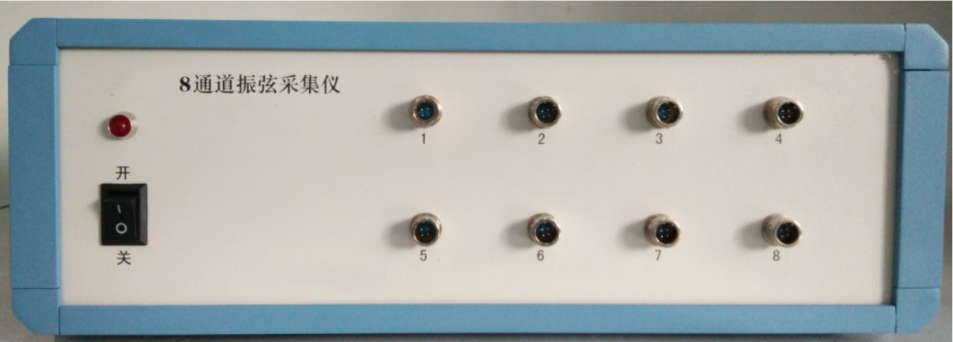 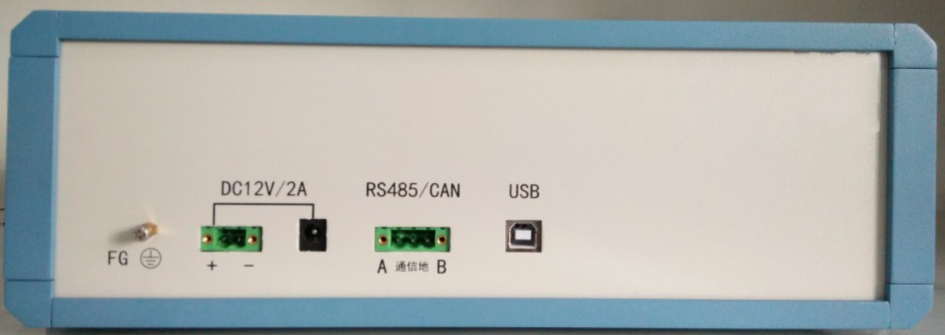
 |  | 配电箱及辅件 | 400*500*300 |  | 个 | 1 | 1350 | 1350
 |  | 支架及预埋件 | 定制 |  | 套 | 1 | 650 | 650

8 | 渗流监测 | 量水堰计 | MSLL-WG-01 | 针对工程渗流量安全监控设计，高精度观测数据自动采集。 水堰挡板为酚醛塑料加工而成，有较好的机械强度和耐腐蚀性，摒弃存储单元、内部电池、显示单元等易损部件，附件少、易安装，更利于长期监控。 采用超声液位计非接触法测水位，灵敏度达±0.5%F.S，避雷保护。 精度指标±0.5%F.S（超声液位计） 测量范围 倾角：0~5m；0~7m；0~10m 侧量盲区≤300mm；≤500mm；≤800mm 信号输出：4~20mA二线制、三线制（默认）、四线 制；0~20mA三线制、四线制；0~5V，1~5V；RS485（PC） 工作电源：DC12V/300mA 出线方式：引线0.5m 安装方式：混凝土施工埋设水堰板 物理及环境参数：工作温度：0℃ ~50℃；防水防尘：IP65；重量：4.65kg； 侧头尺寸：1 m *0.8m*0.2m（默认） （必须提供量水堰仪校准证书） | 台 | 1 | 3600 | 3600 |  | 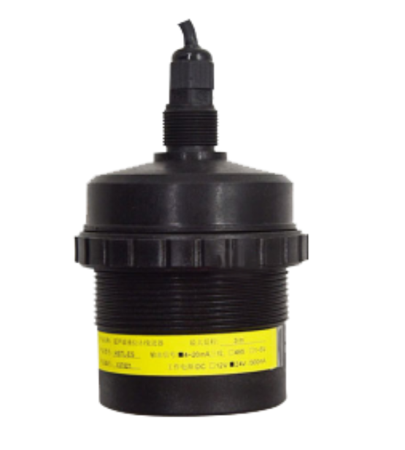
 |  | 巴歇尔槽 | MSLL-PF-01 |  | 个 | 1 | 0 | 0 | 价格根据大小估算
 |  | 流量卡 | 配置 |  | 个 | 1 | 750 | 750
 |  | 远程终端采控仪 | GH-RTU-13 |  | 台 | 1 | 2600 | 2600
 |  | 配电箱及辅件 | 400*500*300 |  | 个 | 1 | 1350 | 1350
 |  | 支架及预埋件 | 定制 |  | 套 | 1 | 650 | 650
 |  | 合计 |  |  |  |  |  | 8950
9 | 视频监控 | 智能球型摄像机 | 400W像素 |  | 套 | 1 | 3200 | 3200 | 四个区域最少4个监控
 |  | 球机支架 | 球机配套支架 |  | 个 | 1 | 144 | 144
 |  | 监控杆 | 3m |  | 个 | 1 | 450 | 450
 |  | 流量卡 | 配置 |  | 张 | 1 | 750 | 750
 |  | TF卡 | 闪迪 |  | 张 | 1 | 650 | 650 | 256G
 |  | 辅件 | 配置 |  | 套 | 1 | 255 | 255
 |  | 监控配电箱 | 250*300*160 |  | 个 | 1 | 300 | 300
 |  | 合计 |  |  |  |  |  | 5749
10 | 供电系统 | 太阳能板 | 多晶硅100W |  | 个 | 1 | 550 | 550 | 其余监测点位用
 |  | 太阳能板支架 | 适用于50-100W |  | 个 | 1 | 342 | 342
 |  | 太阳能控制器 | 12/24V 10A |  | 个 | 1 | 70 | 70
 |  | 蓄电池（含地埋箱） | 12v100AH |  | 个 | 1 | 1450 | 1450
 |  | 太阳能板 | 多晶硅200W |  | 个 | 1 | 1150 | 1150 | 监控摄像机用
 |  | 太阳能板支架 | 适用于200W |  | 个 | 1 | 650 | 650
 |  | 太阳能控制器 | 12/24V 30A |  | 个 | 1 | 85 | 85
 |  | 蓄电池（含地埋箱） | 12v200AH |  | 个 | 1 | 1850 | 1850
 |  |  |  |  |  |  |  | 6147
11 | 监控中心 | 智能数据采控仪 | GH-MPC-13 |  | 台 | 1 | 8000 | 8000
 |  | 边坡在线监测及预警软件 | MineTRS |  | 套 | 1 | 12000 | 12000
 |  | 云平台 | 定制 |  | 项 | 1 | 4000 | 4000
 |  | 工控机 | IPC-610 |  | 台 | 1 | 7000 | 7000
 |  | 机柜 | 1000*600*600 |  | 台 | 1 | 600 | 600
 |  | 显示器 | 22寸 |  | 个 | 1 | 1000 | 1000
 |  | 声光报警器 | LTE-1101-J/DC12V IN/Red |  | 个 | 1 | 80 | 80
 |  | 合计 |  |  |  |  |  | 32680
12 | 现场施工 | 基础水泥墩 | 50*50*70 |  | 个 | 14 |  | 0 | 业主自己施工
 |  | 钻孔 | 110mm孔径 |  | 米 | 14 |  | 0 | 业主自己施工
 |  | 技术指导施工 | 现场人员指导施工安装 |  | 项 | 1 |  | 20000 | 根据项目大小预估，不准确
 |  | 合计 |  |  |  |  |  | 20000
总计 |  |  |  |  |  |  |  | 113012
整套大坝监测项目需配备水库大坝在线监测系统软著证书，环境监测平台软著证书，气象监测系统软著证书
1、标黄部分可自采，标红项为不确定项，价格不能确定。加粗项为控标项 2、现阶段按照4G和太阳能来设计，客户如果现场能走电，可以让客户走电，走光纤。

